Sheet1
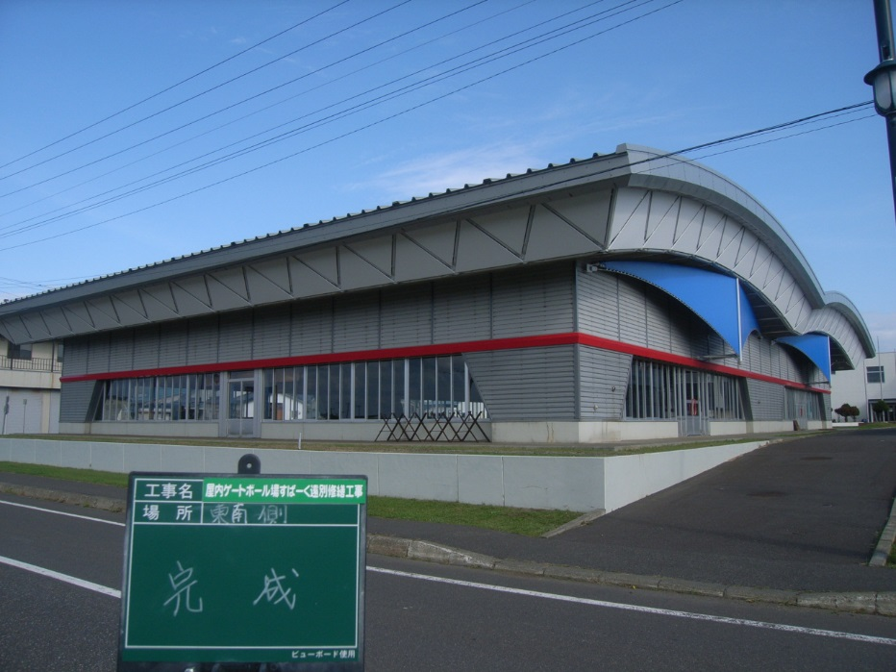
２０１４年度屋内ゲートボール場すぱーく遠別修繕工事 写真関係
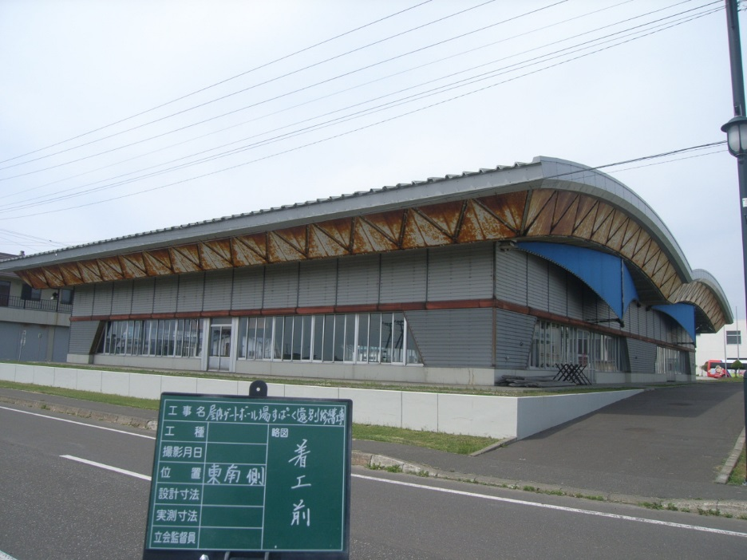

 | 東・南面着工前 | 東・南側完成
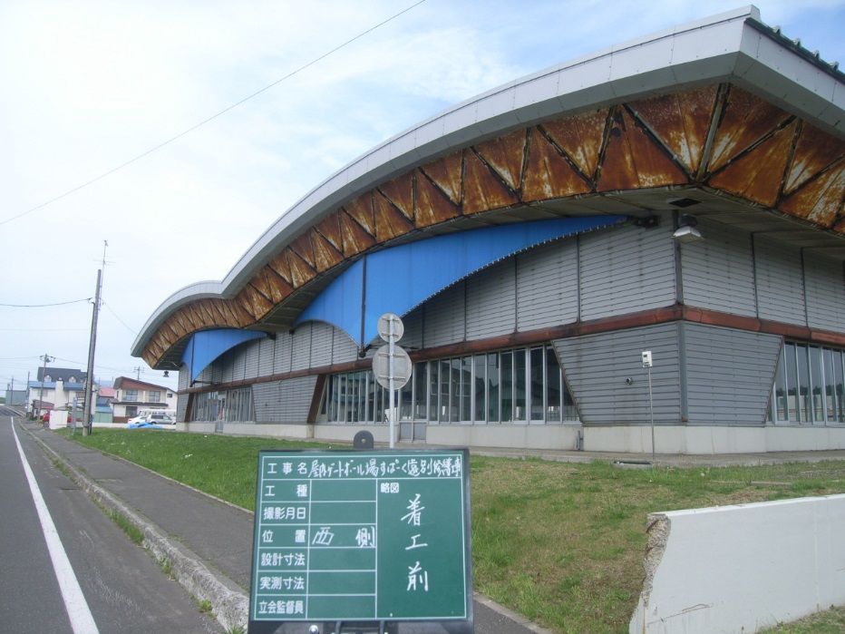
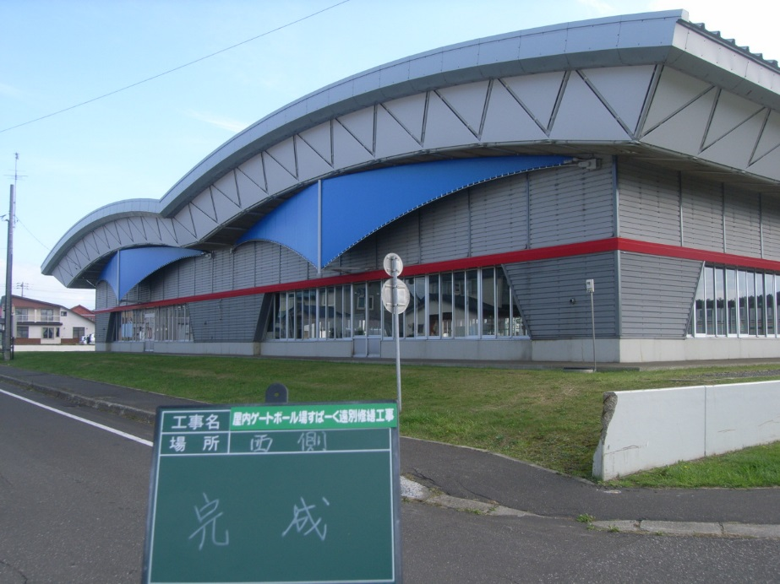

 | 西側着工前 | 西側完成

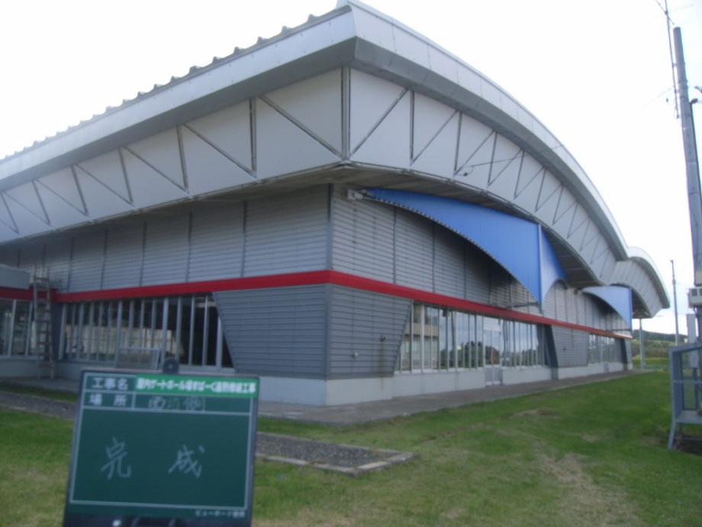
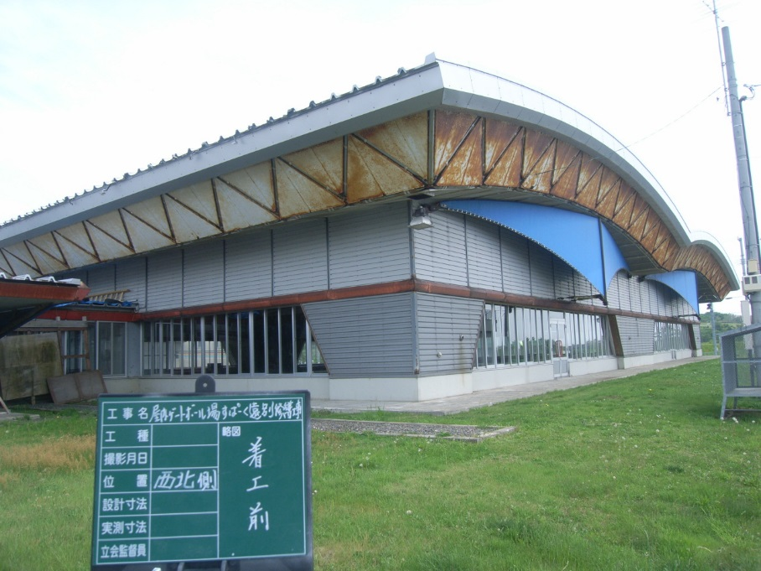

 | 西・北側着工前 | 西・北側完成
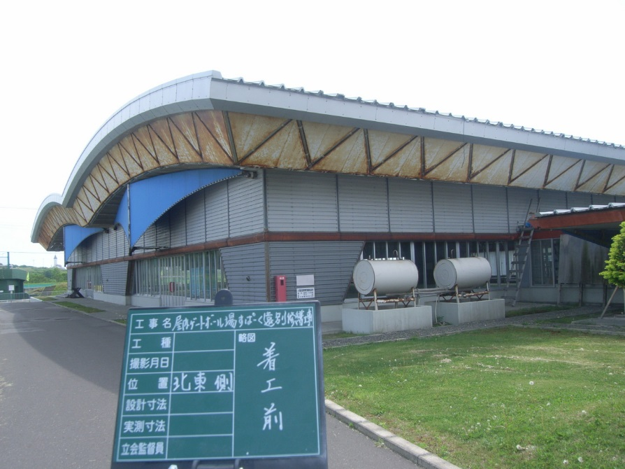
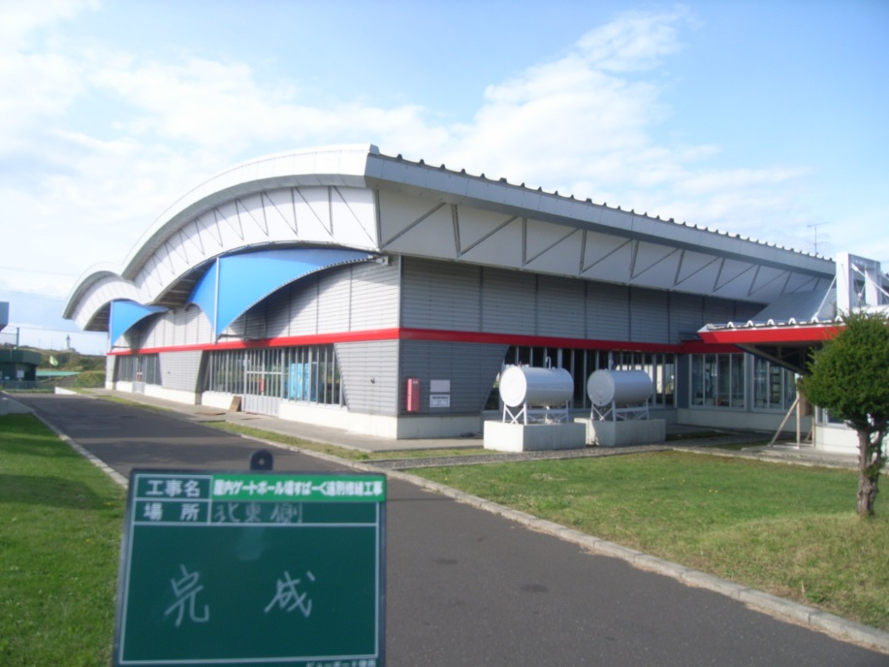

 | 北・東側着工前 | 北・東側完成

